行政事業レビューシート
 |  |  |  |  |  |  |  |  |  |  |  |  |  |  |  |  |  |  |  |  |  |  | 事業番号 |  |  |  |  | 0323
平成２７年度行政事業レビューシート |  |  |  |  |  |  |  |  |  |  |  |  |  |  |  |  |  |  |  |  |  | （ | 文部科学省 |  |  |  |  |  |  |  | ）
事業名 |  |  |  | コーチング・イノベーション推進事業 |  |  |  |  |  |  |  |  |  |  | 担当部局庁 |  |  |  | スポーツ・青少年局 |  |  |  |  |  |  | 作成責任者
事業開始年度 |  |  |  | 平成２６年度 |  |  | 事業終了 （予定）年度 |  |  |  | 終了予定なし |  |  |  | 担当課室 |  |  |  | スポーツ振興課 |  |  |  |  |  |  | スポーツ振興課長 森岡 裕策
会計区分 |  |  |  | 一般会計 |  |  |  |  |  |  |  |  |  |  | 政策・施策名 |  |  |  | 政策11：スポーツの振興 政策名11-2：生涯スポーツ社会の実現
根拠法令 （具体的な 条項も記載） |  |  |  | スポーツ基本法第7条、第21条、第25条 |  |  |  |  |  |  |  |  |  |  | 関係する計画、通知等 |  |  |  | スポーツ基本計画（平成24年3月30日策定） スポーツ立国戦略（平成22年8月26日策定）
主要政策・施策 |  |  |  |  |  |  |  |  |  |  |  |  |  |  | 主要経費 |  |  |  | 文教及び科学振興
事業の目的 （目指す姿を簡潔に。3行程度以内） |  |  |  | スポーツ指導者が必要な知識・技能を育成過程において確実に習得するよう「モデル・コア・カリキュラム」を作成するとともに、競技者を支える多様な主体（アスリート・アントラージュ）が連携した指導現場のオープン化の促進等の取組を総合的に推進することにより、我が国におけるスポーツ指導（コーチング）の改善・充実を図る。
事業概要 （5行程度以内。別添可） |  |  |  | （１）「コーチング推進コンソーシアム」の開催 スポーツ関係機関が一堂に会し、コーチングにおける課題の共有及び改善充実のための連携した取組を推進する協議会を設置・開催する。 (2)コーチ育成のための「モデル・コア・カリキュラム」の作成 コーチが体育系大学等の育成過程において確実に習得するべき知識・技能を明らかにし、「モデル・コア・カリキュラム」の作成に向けて、その位置づけや体系の検討等を行い、「モデル・コア・カリキュラム」を作成する。 (3)「アスリート・アントラージュ」の連携協力推進 競技者・チームを支えるコーチ、家族、マネジャー等の様々な関係者・関係団体（アスリート・アントラージュ）が連携してコーチングを改善するための方策について検討するとともに、有効な研修プログラムを開発する。
実施方法 |  |  |  | 直接実施、委託・請負
予算額・ 執行額 （単位:百万円） |  |  |  |  |  |  |  | 24年度 |  |  |  |  | 25年度 |  |  |  |  | 26年度 |  |  |  |  |  | 27年度 |  |  | 28年度要求
 |  |  |  | 予算の状況 | 当初予算 |  |  | - |  |  |  |  | - |  |  |  |  | 31 |  |  |  |  |  | 17 |  |  | -
 |  |  |  |  | 補正予算 |  |  | - |  |  |  |  | - |  |  |  |  | - |  |  |  |  |  | -
 |  |  |  |  | 前年度から繰越し |  |  | - |  |  |  |  | - |  |  |  |  | - |  |  |  |  |  | - |  |  | -
 |  |  |  |  | 翌年度へ繰越し |  |  | - |  |  |  |  | - |  |  |  |  | - |  |  |  |  |  | -
 |  |  |  |  | 予備費等 |  |  | - |  |  |  |  | - |  |  |  |  | - |  |  |  |  |  | -
 |  |  |  |  | 計 |  |  | 0 |  |  |  |  | 0 |  |  |  |  | 31 |  |  |  |  |  | 17 |  |  | 0
 |  |  |  | 執行額 |  |  |  | - |  |  |  |  | - |  |  |  |  | 18
 |  |  |  | 執行率（％） |  |  |  | - |  |  |  |  | - |  |  |  |  | 58%
成果目標及び成果実績 （アウトカム） |  |  |  | 定量的な成果目標 |  |  |  | 成果指標 |  |  |  |  |  |  |  | 単位 |  |  | 24年度 |  |  |  | 25年度 |  | 26年度 |  |  | 目標最終年度
 |  |  |  |  |  |  |  |  |  |  |  |  |  |  |  |  |  |  |  |  |  |  |  |  |  |  |  |  | 28 | 年度
 |  |  |  | 平成28年度までに、全国９ブロックの研修会で、「アスリート・アントラージュ」研修プログラムを活用する。 |  |  |  | 「アスリート・アントラージュ」研修プログラムを活用した研修会の開催箇所数 |  |  |  |  |  |  | 成果実績 | 箇所 |  |  | - |  |  |  | - |  | -
 |  |  |  |  |  |  |  |  |  |  |  |  |  |  | 目標値 | 箇所 |  |  | - |  |  |  | - |  | - |  |  | 9
 |  |  |  |  |  |  |  |  |  |  |  |  |  |  | 達成度 | ％ |  |  | - |  |  |  | - |  | -
成果目標及び成果実績 （アウトカム） |  |  |  | 定量的な成果目標 |  |  |  | 成果指標 |  |  |  |  |  |  |  | 単位 |  |  | 24年度 |  |  |  | 25年度 |  | 26年度 |  |  | 目標最終年度
 |  |  |  |  |  |  |  |  |  |  |  |  |  |  |  |  |  |  |  |  |  |  |  |  |  |  |  |  | 30 | 年度
 |  |  |  | 平成30年度までに、全国体育系大学学長・学部長会に登録している26大学で、「モデル・コア・カリキュラム」を導入する。 |  |  |  | 「モデル・コア・カリキュラム」を導入した大学数 |  |  |  |  |  |  | 成果実績 | 校 |  |  | - |  |  |  | - |  | -
 |  |  |  |  |  |  |  |  |  |  |  |  |  |  | 目標値 | 校 |  |  | - |  |  |  | - |  | - |  |  | 26
 |  |  |  |  |  |  |  |  |  |  |  |  |  |  | 達成度 | ％ |  |  | - |  |  |  | - |  | -
成果目標及び成果実績（アウトカム）欄についてさらに記載が必要な場合はチェックの上【別紙１】に記載
活動指標及び活動実績 （アウトプット） |  |  |  | 活動指標 |  |  |  |  |  |  |  |  |  |  |  | 単位 |  |  | 24年度 |  |  |  | 25年度 |  | 26年度 |  |  | 27年度活動見込
 |  |  |  | コーチング推進コンソーシアムの開催数 |  |  |  |  |  |  |  |  |  |  | 活動実績 | 回 |  |  | - |  |  |  | - |  | 2
 |  |  |  |  |  |  |  |  |  |  |  |  |  |  | 当初見込み | 回 |  |  | - |  |  |  | - |  | 2 |  |  | 2
活動指標及び活動実績 （アウトプット） |  |  |  | 活動指標 |  |  |  |  |  |  |  |  |  |  |  | 単位 |  |  | 24年度 |  |  |  | 25年度 |  | 26年度 |  |  | 27年度活動見込
 |  |  |  | 「モデル・コア・カリキュラム」作成のための会議開催数 |  |  |  |  |  |  |  |  |  |  | 活動実績 | 回 |  |  | - |  |  |  | - |  | 11
 |  |  |  |  |  |  |  |  |  |  |  |  |  |  | 当初見込み | 回 |  |  | - |  |  |  | - |  | 8 |  |  | 8
活動指標及び活動実績 （アウトプット） |  |  |  | 活動指標 |  |  |  |  |  |  |  |  |  |  |  | 単位 |  |  | 24年度 |  |  |  | 25年度 |  | 26年度 |  |  | 27年度活動見込
 |  |  |  | 「アスリート・アントラージュ」研修プログラム作成のための会議及びフォーラム等開催数 |  |  |  |  |  |  |  |  |  |  | 活動実績 | 回 |  |  | - |  |  |  | - |  | 12
 |  |  |  |  |  |  |  |  |  |  |  |  |  |  | 当初見込み | 回 |  |  | - |  |  |  | - |  | 12 |  |  | 12
単位当たり コスト |  |  |  | 算出根拠 |  |  |  |  |  |  |  |  |  |  |  | 単位 |  |  | 24年度 |  |  |  | 25年度 |  | 26年度 |  |  | 27年度見込
 |  |  |  | 会議及びフォーラム等開催費総額／開催回数 |  |  |  |  |  |  |  |  |  |  | 単位当たり コスト | 千円 |  |  | - |  |  |  | - |  | 202 |  |  | 202
 |  |  |  |  |  |  |  |  |  |  |  |  |  |  | 計算式 | / |  |  | - |  |  |  | - |  | ５０５０／２５ |  |  | ５０５０／２５
平成27・28年度予算内訳（単位：百万円） |  | 費 目 |  |  |  | 27年度当初予算 |  |  |  | 28年度要求 |  |  |  | 主な増減理由
 |  | 諸謝金 |  |  |  | 1 |  |  |  | 0 |  |  |  | 平成28年度はスポーツ参画促進プロジェクトとして要求
 |  | 職員旅費 |  |  |  | 0 |  |  |  | 0
 |  | 委員等旅費 |  |  |  | 1 |  |  |  | 0
 |  | 庁費 |  |  |  | 0 |  |  |  | 0
 |  | スポーツ振興事業委託費 |  |  |  | 15 |  |  |  | 0

 |  | 計 |  |  |  | 17 |  |  |  | 0
事業所管部局による点検・改善
 |  | 項 目 |  |  |  |  |  |  |  |  |  |  |  |  |  |  |  | 評 価 |  | 評価に関する説明
国費投入の必要性 |  | 事業の目的は国民や社会のニーズを的確に反映しているか。 |  |  |  |  |  |  |  |  |  |  |  |  |  |  |  | ○ |  | 本事業において取り組むスポーツ指導者の改善・充実については、スポーツ基本計画において、国による支援の必要性が明記されるなど、政策の優先度の高い事業である。
 |  | 地方自治体、民間等に委ねることができない事業なのか。 |  |  |  |  |  |  |  |  |  |  |  |  |  |  |  | ○ |  | スポーツ立国の実現を掲げる国が主導して実施することで、より大きな成果が期待できる事業である。
 |  | 政策目的の達成手段として必要かつ適切な事業か。政策体系の中で優先度の高い事業か。 |  |  |  |  |  |  |  |  |  |  |  |  |  |  |  | ○ |  | 平成25年7月に公表された「スポーツ指導者の資質能力向上のための有識者会議報告書」の提言に基づく事業であり、優先度の高い事業である。
事業の効率性 |  | 競争性が確保されているなど支出先の選定は妥当か。 |  |  |  |  |  |  |  |  |  |  |  |  |  |  |  | ○ |  | 支出（委託）先の選定に当たっては、十分な広告期間を確保した上で、公募（企画競争）を行い、その妥当性や競争性を確保した。
 |  | 受益者との負担関係は妥当であるか。 |  |  |  |  |  |  |  |  |  |  |  |  |  |  |  | ○ |  | 委託金額については、事業経費の費目・使途の内容を厳正に審査して決定した。
 |  | 単位当たりコスト等の水準は妥当か。 |  |  |  |  |  |  |  |  |  |  |  |  |  |  |  | ○ |  | 委託契約の締結に当たっては、事業経費の費目・使途の内容を厳正に審査するなど、その必要性について適切にチェックを行った。
 |  | 資金の流れの中間段階での支出は合理的なものとなっているか。 |  |  |  |  |  |  |  |  |  |  |  |  |  |  |  | ○ |  | 委託費の額の確定において、事業経費の費目・使途の内容を厳正に審査するなど、合理的な支出が行われるよう配慮している。
 |  | 費目・使途が事業目的に即し真に必要なものに限定されているか。 |  |  |  |  |  |  |  |  |  |  |  |  |  |  |  | ○ |  | 委託契約及び委託額の確定手続に当たっては、事業経費の費目・使途の内容を厳正に審査するなど、その必要性について適切にチェックを行っているところである。
 |  | 不用率が大きい場合、その理由は妥当か。（理由を右に記載） |  |  |  |  |  |  |  |  |  |  |  |  |  |  |  | ○ |  | 事業における調査の実施方法を工夫することで、調査費用を大幅に削減することができた。
 |  | その他コスト削減や効率化に向けた工夫は行われているか |  |  |  |  |  |  |  |  |  |  |  |  |  |  |  | ○ |  | 取組の効果、成果を十分に得られ、かつ効率的に実施する工夫（調査方法の工夫など）により、コスト削減を実現した。
事業の有効性 |  | 成果実績は成果目標に見合ったものとなっているか |  |  |  |  |  |  |  |  |  |  |  |  |  |  |  | ○ |  | 成果目標値と同等以上の実績となっている。
 |  | 事業実施に当たって他の手段・方法等が考えられる場合、それと比較してより効果的あるいは低コストで実施できているか。 |  |  |  |  |  |  |  |  |  |  |  |  |  |  |  | ○ |  | 支出（委託）先で事業の効率化を図ることで、低コストで実施できた。
 |  | 活動実績は見込みに見合ったものであるか。 |  |  |  |  |  |  |  |  |  |  |  |  |  |  |  | ○ |  | 見込みと同等以上の実績となっている。
 |  | 整備された施設や成果物は十分に活用されているか。 |  |  |  |  |  |  |  |  |  |  |  |  |  |  |  | ○ |  | 成果物を次年度の取組に十分活用することができるものとなった。また、次年度のより効果的な取組につなげるため、広く関係者に周知した。
関連事業 |  | 関連する事業がある場合、他部局・他府省等と適切な役割分担を行っているか。（役割分担の具体的な内容を各事業の右に記載）
 |  | 所管府省・部局名 |  |  |  |  |  | 事業番号 |  |  |  | 事業名

点検・改善結果 |  | 点検結果 |  | 本事業は、平成25年7月に公表された「スポーツ指導者の資質能力向上のための有識者会議報告書」の提言に基づき、くにが主体となり、コーチング・コーチの質の向上・保証のための取組を総合的・一体的に推進するものである。事業の実施に当たっては、妥当性や競争性を確保した上で、十分な広告期間を確保し公募（企画競争）を行い、最も効果的かつ効率的に事業を実施できる団体を審査の上で採択し、費目使途につても必要なものに限定した。 広く国民のニーズに応じたコーチング・コーチを実現するため、コーチ育成のカリキュラム作成やコーチング環境のオープン化を実現するための研修プログラムの作成を行い、その生かを普及・啓発することで、地域への波及やコーチング・コーチの質の向上・保証を長期的に図っていくことが期待され、費用対効果の高い事業である。 各取組を国として一体的に進める工夫としては、コーチングに係る関係機関・団体が一堂に会するコーチング推進コンソーシアムを設置し、各取組への指導助言を行う役割を担っている。コンソーシアムとして、平成26年度の各取組の成果を取りまとめ、提言として、広く関係者に呼びかけている。
 |  | 改善の 方向性 |  | 我が国のスポーツ関係機関・団体が一堂に会するコーチング推進コンソーシアムを設置・開催し、本事業の進捗把握及び成果を検証するとともに、各取組への指導助言や連携体制の強化を図ることとした。 さらには、コンソーシアムに参画する我が国のスポーツ関係機関・団体が本事業の成果を共有し、それぞれの事業において普及・啓発を図ることで合意しており、全国各地での質の高いコーチングの定着が図られるよう取り組むこととした。 また、取組成果の普及状況を長期的に把握し、定着の度合いを定量的な目標として設定することとした。
外部有識者の所見
多額の不用額が発生しているので、予算規模を見直し、予算と事業の実態を整合させる必要。
行政事業レビュー推進チームの所見
事業全体の 抜本的な改善 |  |  | １．事業評価の観点：本事業は、スポーツ指導者が必要な知識・技能を育成過程において確実に習得できるよう「モデル・カリキュラム」を作成するとともに、競技者を支える多様な主体が連携した指導現場のオープン化の促進等の取組を総合的に推進することにより、我が国におけるスポーツ指導の改善・充実を図ることを目的としており、事業評価に当たっては事業性成果等の検観点等から検証を行った。 ２．所見：我が国におけるスポーツ指導の改善・充実を図る組であり、国の事業としての必要性は認められる。しかしながら、作成したモデルカリキュラムの導入を進めるなど、より効果の高い事業に再構築するために事業全体の抜本的改善をすべきである。
所見を踏まえた改善点/概算要求における反映状況
縮減 |  |  | 行政事業レビューの結果を踏まえ、平成27年度をもって廃止する。（▲17百万円） 行政事業レビュー推進チームによる「作成したモデルカリキュラムの導入を進めるなど、より効果の高い事業に再構築するために事業全体の抜本的改善をすべき」等のコメントを踏まえ、平成２８年度は、スポーツ指導者の育成環境を整備するスポーツ人材育成事業を要求する。
備考
スポーツ基本法：http://www.mext.go.jp/a_menu/sports/kihonhou/ スポーツ基本計画：http://www.mext.go.jp/a_menu/sports/plan/ スポーツ指導者の資質能力向上のための有識者会議報告書：http://www.mext.go.jp/b_menu/shingi/chousa/sports/017/toushin/1337250.htm グッドコーチに向けた「７つの提言」：http://www.mext.go.jp/b_menu/houdou/27/03/1355873.htm
関連する過去のレビューシートの事業番号
平成22年度 |  |  |  |  |  |  |  |  | 平成23年度 |  |  |  |  |  |  |  |  |  |  | 平成24年度
平成25年度 |  |  |  |  |  |  |  |  | 平成26年度 |  |  |  | 新26-0030
資金の流れ （資金の受け取り先が何を行っているかについて補足する）（単位：百万円） |  |  |  | ※平成26年度実績を記入。執行実績がない新規事業、新規要求事業については現時点で予定やイメージを記入。
 |  |  |  | なお、金額は単位未満四捨五入して記載していることから、合計が一致しない場合がある。
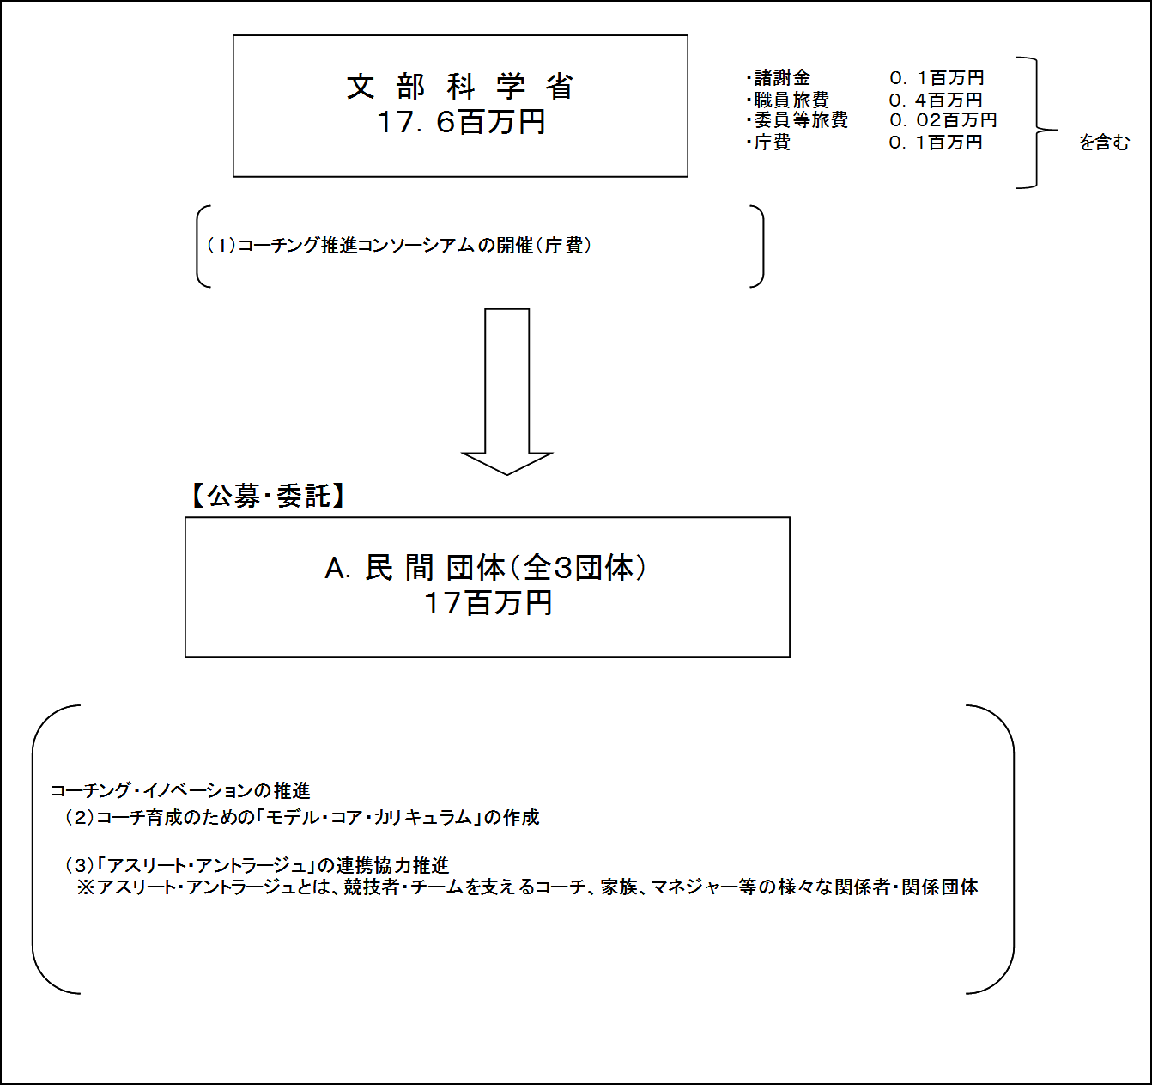

費目・使途 （「資金の流れ」においてブロックごとに最大の金額が支出されている者について記載する。費目と使途の双方で実情が分かるように記載） |  |  |  | A.公益財団法人日本オリンピック委員会 |  |  |  |  |  |  |  |  |  |  |  |  | E.
 |  |  |  | 費 目 |  | 使 途 |  |  |  |  |  |  |  |  | 金 額 (百万円） |  | 費 目 |  |  |  | 使 途 |  |  |  |  |  |  |  | 金 額 (百万円）
 |  |  |  | 諸謝金 |  | ワーキンググループ会議（5名） フォーラム等開催（延べ40名） |  |  |  |  |  |  |  |  | 1
 |  |  |  | 旅費 |  | ワーキンググループ会議（5名） フォーラム等開催（延べ40名） 海外事例調査（3名） 等 |  |  |  |  |  |  |  |  | 4
 |  |  |  | 雑役務費 |  | 海外調査・フォーラム通訳 アンケート調査実施 報告ビデオ作成 報告書印刷製本 等 |  |  |  |  |  |  |  |  | 3
 |  |  |  | その他 |  | 会場借料、会議お茶代等 |  |  |  |  |  |  |  |  | 0

 |  |  |  | 計 |  |  |  |  |  |  |  |  |  |  | 8 |  | 計 |  |  |  |  |  |  |  |  |  |  |  | 0
 |  |  |  | B. |  |  |  |  |  |  |  |  |  |  |  |  | F.
 |  |  |  | 費 目 |  | 使 途 |  |  |  |  |  |  |  |  | 金 額 (百万円） |  | 費 目 |  |  |  | 使 途 |  |  |  |  |  |  |  | 金 額 (百万円）

 |  |  |  | 計 |  |  |  |  |  |  |  |  |  |  | 0 |  | 計 |  |  |  |  |  |  |  |  |  |  |  | 0
 |  |  |  | C. |  |  |  |  |  |  |  |  |  |  |  |  | G.
 |  |  |  | 費 目 |  | 使 途 |  |  |  |  |  |  |  |  | 金 額 (百万円） |  | 費 目 |  |  |  | 使 途 |  |  |  |  |  |  |  | 金 額 (百万円）

 |  |  |  | 計 |  |  |  |  |  |  |  |  |  |  | 0 |  | 計 |  |  |  |  |  |  |  |  |  |  |  | 0
 |  |  |  | D. |  |  |  |  |  |  |  |  |  |  |  |  | H.
 |  |  |  | 費 目 |  | 使 途 |  |  |  |  |  |  |  |  | 金 額 (百万円） |  | 費 目 |  |  |  | 使 途 |  |  |  |  |  |  |  | 金 額 (百万円）

 |  |  |  | 計 |  |  |  |  |  |  |  |  |  |  | 0 |  | 計 |  |  |  |  |  |  |  |  |  |  |  | 0
費目・使途欄についてさらに記載が必要な場合はチェックの上【別紙２】に記載

 | 支出先上位１０者リスト
 | A.
 |  | 支 出 先 |  |  |  |  | 業 務 概 要 |  |  |  |  |  |  |  |  |  |  |  |  |  |  |  |  | 支 出 額 （百万円） |  | 入札者数 |  |  | 落札率
1 |  | 公益財団法人日本オリンピック委員会 |  |  |  |  | 【取組内容】「アスリート・アントラージュ」の連携協力推進 |  |  |  |  |  |  |  |  |  |  |  |  |  |  |  |  | 8 |  | 企画競争 |  |  | -
2 |  | 独立行政法人日本スポーツ振興センター |  |  |  |  | 【取組内容】コーチ育成のための「モデル・コア・カリキュラム」の作成 |  |  |  |  |  |  |  |  |  |  |  |  |  |  |  |  | 5 |  | 企画競争 |  |  | -
3 |  | 公益財団法人日本体育協会 |  |  |  |  | 【取組内容】コーチ育成のための「モデル・コア・カリキュラム」の作成 |  |  |  |  |  |  |  |  |  |  |  |  |  |  |  |  | 4 |  | 企画競争 |  |  | -
4
5
6
7
8
9
10

 | B
 |  | 支 出 先 |  |  |  |  | 業 務 概 要 |  |  |  |  |  |  |  |  |  |  |  |  |  |  |  |  | 支 出 額 （百万円） |  | 入札者数 |  |  | 落札率
1
2
3
4
5
6
7
8
9
10

 | C
 |  | 支 出 先 |  |  |  |  | 業 務 概 要 |  |  |  |  |  |  |  |  |  |  |  |  |  |  |  |  | 支 出 額 （百万円） |  | 入札者数 |  |  | 落札率
1
2
3
4
5
6
7
8
9
10

 | D
 |  | 支 出 先 |  |  |  |  | 業 務 概 要 |  |  |  |  |  |  |  |  |  |  |  |  |  |  |  |  | 支 出 額 （百万円） |  | 入札者数 |  |  | 落札率
1
2
3
4
5
6
7
8
9
10

 | E
 |  | 支 出 先 |  |  |  |  | 業 務 概 要 |  |  |  |  |  |  |  |  |  |  |  |  |  |  |  |  | 支 出 額 （百万円） |  | 入札者数 |  |  | 落札率
1
2
3
4
5
6
7
8
9
10

 | F
 |  | 支 出 先 |  |  |  |  | 業 務 概 要 |  |  |  |  |  |  |  |  |  |  |  |  |  |  |  |  | 支 出 額 （百万円） |  | 入札者数 |  |  | 落札率
1
2
3
4
5
6
7
8
9
10

 | G
 |  | 支 出 先 |  |  |  |  | 業 務 概 要 |  |  |  |  |  |  |  |  |  |  |  |  |  |  |  |  | 支 出 額 （百万円） |  | 入札者数 |  |  | 落札率
1
2
3
4
5
6
7
8
9
10

 | H
 |  | 支 出 先 |  |  |  |  | 業 務 概 要 |  |  |  |  |  |  |  |  |  |  |  |  |  |  |  |  | 支 出 額 （百万円） |  | 入札者数 |  |  | 落札率
1
2
3
4
5
6
7
8
9
10
支出先上位10社リスト欄についてさらに記載が必要な場合はチェックの上【別紙３】に記載

